AJM- GDL-
 |  |  |  | Título |  | PEDIDO |  |  |  |  |  |  |  |  | FOLIO |  | GDL-298
 |  |  |  | Área |  |  |  | Ventas

Fecha |  |  |  | No. De Cliente |  |  | No. Pedido |  |  |  | Condiciones
23-Mar-22 |  |  |  |  |  |  | GDL-298
DATOS DE FACTURACIÓN
Nombre | Universidad Tecnologica de Jalisco
R.F.C. |  |  |  |  |  |  |  |  |  | C.P. | 44100 |  |  | Asesor: |  |  | Sergio Macias
Domicilio | Avenida revolución # 2040, Planta baja, Ciudad Universitaria |  |  |  |  |  |  |  |  |  |  |  |  | Levanto Pedido: |  |  | Laura Sagun
Colonia | Demarcación territorial Coyoacán, c.p. 04510, ciudad de méxico, |  |  |  |  |  |  |  |  |  |  |  |  | Cliente Nuevo: |  |  | SI
Ciudad | Ciudad de Mexico |  |  |  |  |  |  |  |  |  |  |  |  | Medio |  |  | Tranporte Consolidado
Teléfono | 55 5550 4042 |  |  |  |  |  |  |  |  |  |  |  |  | LAB |  |  | Guadalajara
E-mail | comité.adquisiciones@chihuahua.gob.mx
DATOS DE ENTREGA |  |  |  |  |  |  |  |  |  |  |  |  |  |  |  | FORMA DE ENTREGA
Domicilio | Universidad Tecnologica de Jalisco Calle Independencia # 55, Piso 1 |  |  |  |  |  |  |  |  |  |  |  |  |  |  | Nosotros
 |  |  |  |  |  |  |  |  |  |  |  |  |  |  |  | X
Colonia | Centro |  |  |  |  |  |  |  |  |  |  |  |  |  |  | Cliente Recoge

Ciudad / Estado | Guadalajara, Jal |  |  |  |  |  |  |  |  |  |  |  |  |  |  | Transporte

Contacto y Teléfono |  |  |  |  |  |  |  | Fecha de Entrega |  |  | Horario de Entrega |  |  |  |  | Servicio
Guillermo Jesús López |  |  |  |  |  |  |  | 2022-04-02 |  |  | 9:00 a 14:00 hrs

Cantidad | Unidad |  | Código |  |  | Medida |  |  | Descripción |  |  |  |  |  |  | Precio |  | Importe
1 | Piezas |  |  |  |  | Altura total de 831mm, Abertura lateral 549mm, Abertura frontal 534mm |  |  | Pupitre Estructura: Acero tubular 1" de diámetro Cal.18. Parrilla de acero tubular de 1" de diámetro Cal.18 de una altura del piso de 110mm. Paleta metálica calibre 20 color negro, con medida de 600mm de largo x 300mm de ancho y 25 m de espesor. Asiento y respaldo en dos piezas en polipropileno de alto impacto color azul Porta Mochilas: solera Cal.14. Pintura epoxica color negro |  |  |  |  |  |  | 1.00 |  | 1.00
1 | Piezas |  |  |  |  | Altura asiento 45cm, Altura total 78cm |  |  | Silla de Visita Neon. Estructura: tubular ovalado 1 1/8" x 19/32" Cal.18. Pintura epoxica color negro. Asiento y respaldo polipropileno colo negro |  |  |  |  |  |  | 1.00 |  | 1.00
1 | Piezas |  | 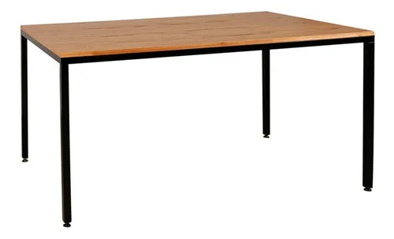 |  |  | 140 x 50 x 75cm alto |  |  | Mesa Retangular. Estructura: Patas en tubular cuadraro 1" Cal.18, marco cubierta en perfil 2" x 1" Cal.18. Regaton nivelador. Cubierta 140 x50cm melamina 19mm color Roble Merida, cantos PVC. Pintura epoxica color negro. |  |  |  |  |  |  | 1.00 |  | 1.00

IMPORTE CON LETRA: |  |  |  |  |  |  |  |  |  |  |  |  |  |  | Subtotal |  |  | 3.00
CAMBIOS DE ESPECIFICACIÓN TÉCNICA SOLICITADOS / OBSERVACIONES: |  |  |  |  |  |  |  |  |  |  |  |  |  |  | IVA 16% |  |  | 0.48
 |  |  |  |  |  |  |  |  |  |  |  |  |  |  | Total |  |  | 3.48
 |  |  |  |  |  |  |  |  |  |  |  |  |  |  | Nombre y Firma del Cliente:

Empaque: |  | Local |  |  |  | Paquetería |  |  |  | Camión |  |  | X |  | Revisó:
Método y forma de pago: |  |  |  |  | PUE |  |  |  |  |  |  | PPD 99
Uso CFDI: |  | G01
Enviado a Enlace |  |  |  |  | Salida |  |  |  | Factura |  |  |  |  | Otros

Fotos
Partida | Cantidad | Descripcion | Precio Unitario | Subtotal
1 | 15,000 | Butaca para aula Medidas generales: Altura total de 831mm, Abertura lateral 549mm, Abertura frontal 534mm Estructura: Acero tubular 1" de diámetro Cal.18. Terminado: pintura epóxica micro pulverizada horneada a 200°C, previo desengrasado y fosfatado. Parrilla de acero tubular de 1" de diámetro Cal.18 de una altura del piso de 110mm con rótulo en corte láser en parte frontal inferior de la parrilla metálica. Paleta metálica calibre 14 color negro, con medida de 600mm de largo x 300mm de ancho y 25 m de espesor. Asiento y respaldo en dos piezas en polipropileno de alto impacto color negro, forma ergonómica y resistente a la deformación. Incluye a la estructura del respaldo, un accesorio que permite colocar mochila o alguna prenda de ropa a los alumnos. Logotipos: deberá contar con dos logotipos: logotipo “Prioridades” en el borde de la paleta del lado izquierdo medidas aproximadas de 9cm de largo por 2cm de ancho grabado sobre aluminio y unido a la paleta mediante remaches. Acabados generales necesarios: cordones completos de soldadura tipo MIG libre de escoria y filos cortantes en todas sus uniones. Peso máximo de resistencia 160 kg. Con regatones en las 4 patas de polipropileno de uso rudo color negro. Estructura terminada con pintura epóxica micro pulverizado horneada. Marca: Pizarrones Guadalajara. Modelo: Pupitre Infejal. Procedencia: México. Garantía: 2 años contra defectos de fabricación y/o vicios ocultos. Fabricado bajo normas de calidad ISO 9001:2015 | 592.00 | 8,880,000.00 | 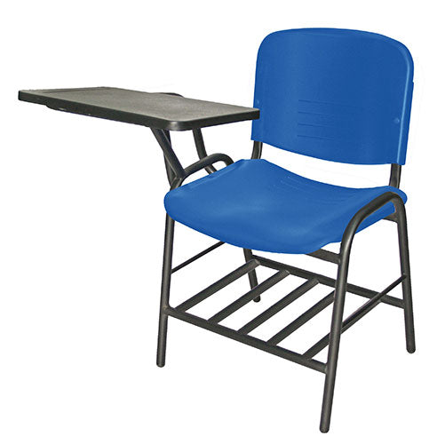 | https://rematemuebles.com/products/pupitre-ellitico-ohp-2300?variant=33117495590998&gclid=CjwKCAjwiuuRBhBvEiwAFXKaNAEsE9KACaturJevhKFVpu5Lh1ofRSMuPszFTVXA2z9fBOkvb6SM0BoC2bAQAvD_BwE
 |  |  | Subtotal | 8,880,000.00
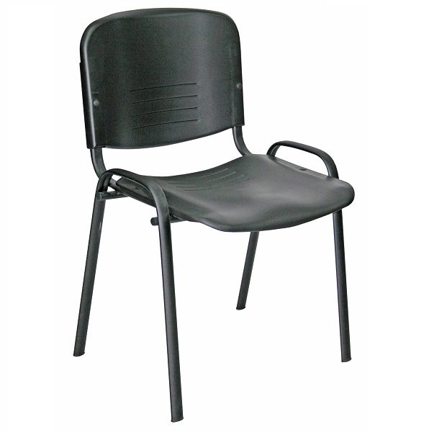
 |  |  | I.V.A. | 1,420,800.00
 |  |  | Total | 10,300,800.00

